Chart1
 | Mahaswa | Dosen
 | 200,000 | 407,250
 | 40 | 10
 | 8,000,000 | 4,072,500

Sheet1
Nama | Satuan | Kuantitas | Total | Catatan
VILLA |  |  |  |  |  | Villa
Family suite 4 orang/kamar | 890,000 | 13 | 11,570,000 |  |  | Standard AC Rp. 315.000 | 890,000,000 | 12,460,000,000
Ball Room | 350,000 | - | - |  |  | Deluxe Rp. 585.000
Makan hari kedua | 42,500 | 50 | 2,125,000 |  |  | Deluxe suite Rp. 665.000
Makan hari pertama | 85,000 | 50 | 4,250,000 |  |  | Family suite Rp. 890.000
Snack (di bis) | - | 50 | - |  |  | Family sea view Rp. 1.020.000
Sarapan hari pertama | 32,000 | - | - |  |  | VIP Rp. 1.570.000
Akomodasi |  |  |  |  |  | Tropical Suite Rp. 1.870.000
Bis 50 orang | 3,100,000 | 2 | 6,200,000 | Include Driver dan BBM
Outbound
Citumang | 80,000 | - | - |  |  | Kapasitas 2 orang*
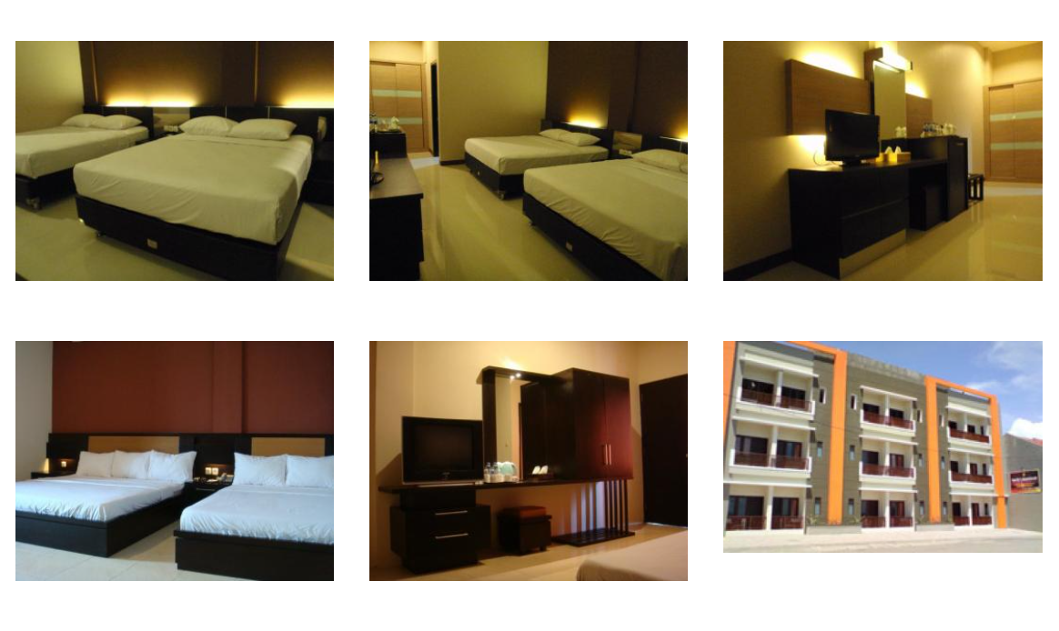
 |  | Total | 24,145,000 |  |  | - Standard AC (8 kamar)
 |  | Total/2 | 12,072,500 |  |  | - Deluxe (21 kamar)
 |  |  |  | 15,000,000 |  | - Deluxe Suite (23 kamar)
 |  | Mahaswa | 200,000 | 40 | 8,000,000
 |  | Dosen | 407,250 | 10 | 4,072,500 | STANDARD AC
 |  |  |  |  |  | Kapasitas 2 Orang
Skema TERBARU |  |  | 500,000 | 10 | 5,000,000 | Sharing Bathroom (kamar mandi diluar/tidak ada kamar mandi di dalam kamar)
Aicoms | 15,000,000 | Dosen | 3,500,000 | 182,900 |  | Bed 160*200 (1 bed)
Member | 9,145,000 | Mahasiswa | 141,125 |  |  | Sudah ada AC di dalam kamar, TV, meja, dan tempat tidur
 |  |  |  | 3,500,000

Skema 1 |  |  |  |  |  | DELUXE
Dosen | 800,000 | 10 | 8,000,000 |  |  | Kapasitas untuk 2 Orang
Mahasiwa | 200,000 | 40 | 8,000,000 |  |  | View ke Dalam Hotel
 |  | Member | 16,000,000 |  |  | 2 pilihan bed:
 |  | AICOMS | 8,145,000 |  |  | Tipe twin bed ukuran 100x200 (2 bed)
 |  | Total | 24,145,000 |  |  | Tipe double bed ukuran 160x200 (1 bed)

Skema 2
AICOMS | 12,072,500 |  |  |  |  | DELUXE SUITE A / Sea View
Member | 12,072,500 | Dosen | 8,048,333 | 804,833 |  | View ke Pantai dengan Balkon
 |  | Mahasiswa | 4,024,167 | 100,604 |  | Kapasitas untuk 2 orang
 |  |  |  |  |  | 2 pilihan bed:
 |  |  |  |  |  | Tipe twin bed ukuran 100x200 (2 bed)
 |  |  |  |  |  | Tipe double bed ukuran 160x200 (1 bed)
Skema 3 3 Dosen 2 mahasiswa
AICOMS | 12,072,500
Member | 12,072,500 | Dosen | 7,243,500 | 724,350 |  | DELUXE SUITE B / Street View
 |  | Mahasiswa | 4,829,000 | 120,725 |  | View ke Jalan
 |  |  |  |  |  | Kapasitas untuk 2 orang
Skema 4 4 dosen 3 mahasiswa |  |  |  |  |  | Bed ukuran 180x200 (1 bed)
AICOMS | 12,072,500
Member | 12,072,500 | Dosen | 6,898,571 | 689,857
 |  | Mahasiswa | 5,173,929 | 129,348
 |  |  |  |  |  | *Kapasitas 4 orang*
Skema 5 5 Dosen 4 mahasiswa |  |  |  |  |  | - family suite (29 kamar)
AICOMS | 12,072,500 |  |  |  |  | - family sea view (2 kamar)
Member | 12,072,500 | Dosen | 6,706,944 | 670,694 |  | - VIP (2 kamar)
 |  | Mahasiswa | 5,365,556 | 134,139 |  | - Tropical Suite (3 kamar)

 |  |  |  |  |  | FAMILY SUITE
 |  |  |  |  |  | Kapasitas untuk 4 orang
 |  |  |  |  |  | View ke dalam Hotel / Street View (tergantung ketersediaan Kamar)
 |  |  |  |  |  | Bed ukuran 160x200 (2 Bed)

 |  |  |  |  |  | FAMILY SEA VIEW
 |  |  |  |  |  | Kapasitas untuk 4 orang
 |  |  |  |  |  | View ke Pantai
 |  |  |  |  |  | Bed ukuran 160x200 (2 Bed)

 |  |  |  |  |  | VIP
 |  |  |  |  |  | Kapasitas untuk 4 orang
 |  |  |  |  |  | View ke dalam hotel
 |  |  |  |  |  | dalam 1 kamar VIP terdiri dari 2 kamar tidur, 1 living room dengan sofa, 1 pantry
 |  |  |  |  |  | Bed ukuran 160x200 (2 Bed)

 |  |  |  |  |  | TROPICAL SUITE
 |  |  |  |  |  | Kapasitas untuk 4 orang
 |  |  |  |  |  | view ke pantai dan ke dalam hotel (2 view sekaligus)
 |  |  |  |  |  | dalam 1 kamar Tropical Suite terdiri dari :
 |  |  |  |  |  | - 1 kamar tidur master dengan view ke dalam hotel
 |  |  |  |  |  | - 1 kamar tidur dengan view ke pantai menyatu dengan Living Room dan Pantry yang di sekat dengan Partisi
 |  |  |  |  |  | #NAME?
 |  |  |  |  |  | - bed ukuran 160x200 (2 bed)

 |  |  |  |  |  | Follow this link to view our catalogue on WhatsApp: https://wa.me/c/628112282089

Acara diadakan tanggal 5-6 Februari. Lokasi ditentukan survei. Jika dipangandaran Fasilitas yang didapatkan berupa akomodasi (BIS), Penginapan, Makan, Outbound.
Nama
Member AICOMS | Dosen/mahasiswa
Kesedian mengikuti SIAWASE SPRING 2022 secara onsite | Ya/ Tidak
Jika bersedia | Pangandaran atau (Lembang, Ciwidey, Garut)
Kesanggupan biaya dosen (per-kepala jika membawa pasangan, anak) jika di Pangandaran | 600,000 | 700,000 | Jika membawa istri dan 2 anak maka | biaya 600000 x 4 orang | 2,400,000
Kesanggupan biaya mahasiswa per-orang jika di Pangandaran | 100,000 | 150,000 | 200,000

